Sheet1
华南理工大学大学城校区2023年度电表数据抄录安排表
序号 | 楼栋 | 电表数量 | 抄表日期 | 抄表人员 | 工号 | 照片 | 联系电话 | 备注
1 | B1、B13 | 17 | 2023-12-21 | 关浩炜 | B089478 |  | 13580433344
2 | B2 | 92 | 2023-12-21 | 陈驱荣 | B122923 |  | 13725237782
3 | B3 | 197 | 2023-12-22 | 关浩炜 | B089478 |  | 13580433344 | 2人抄表
4 | B4 | 288 | 2023-12-23 | 关炳华 | B089560 | 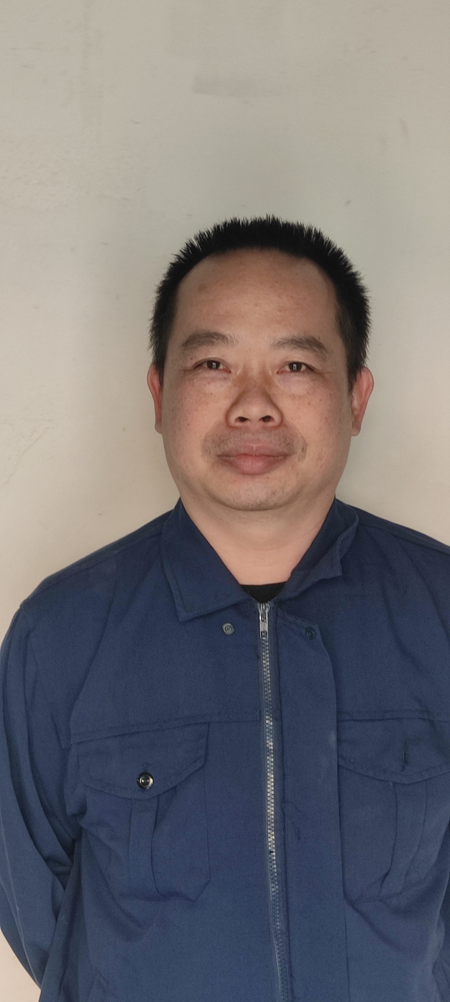 | 13535281112 | 2人抄表
5 | B5 | 171 | 2023-12-24 | 关浩炜 | B089478 |  | 13580433344 | 2人抄表
6 | B6 | 230 | 2023-12-25 | 陈驱荣 | B122923 | 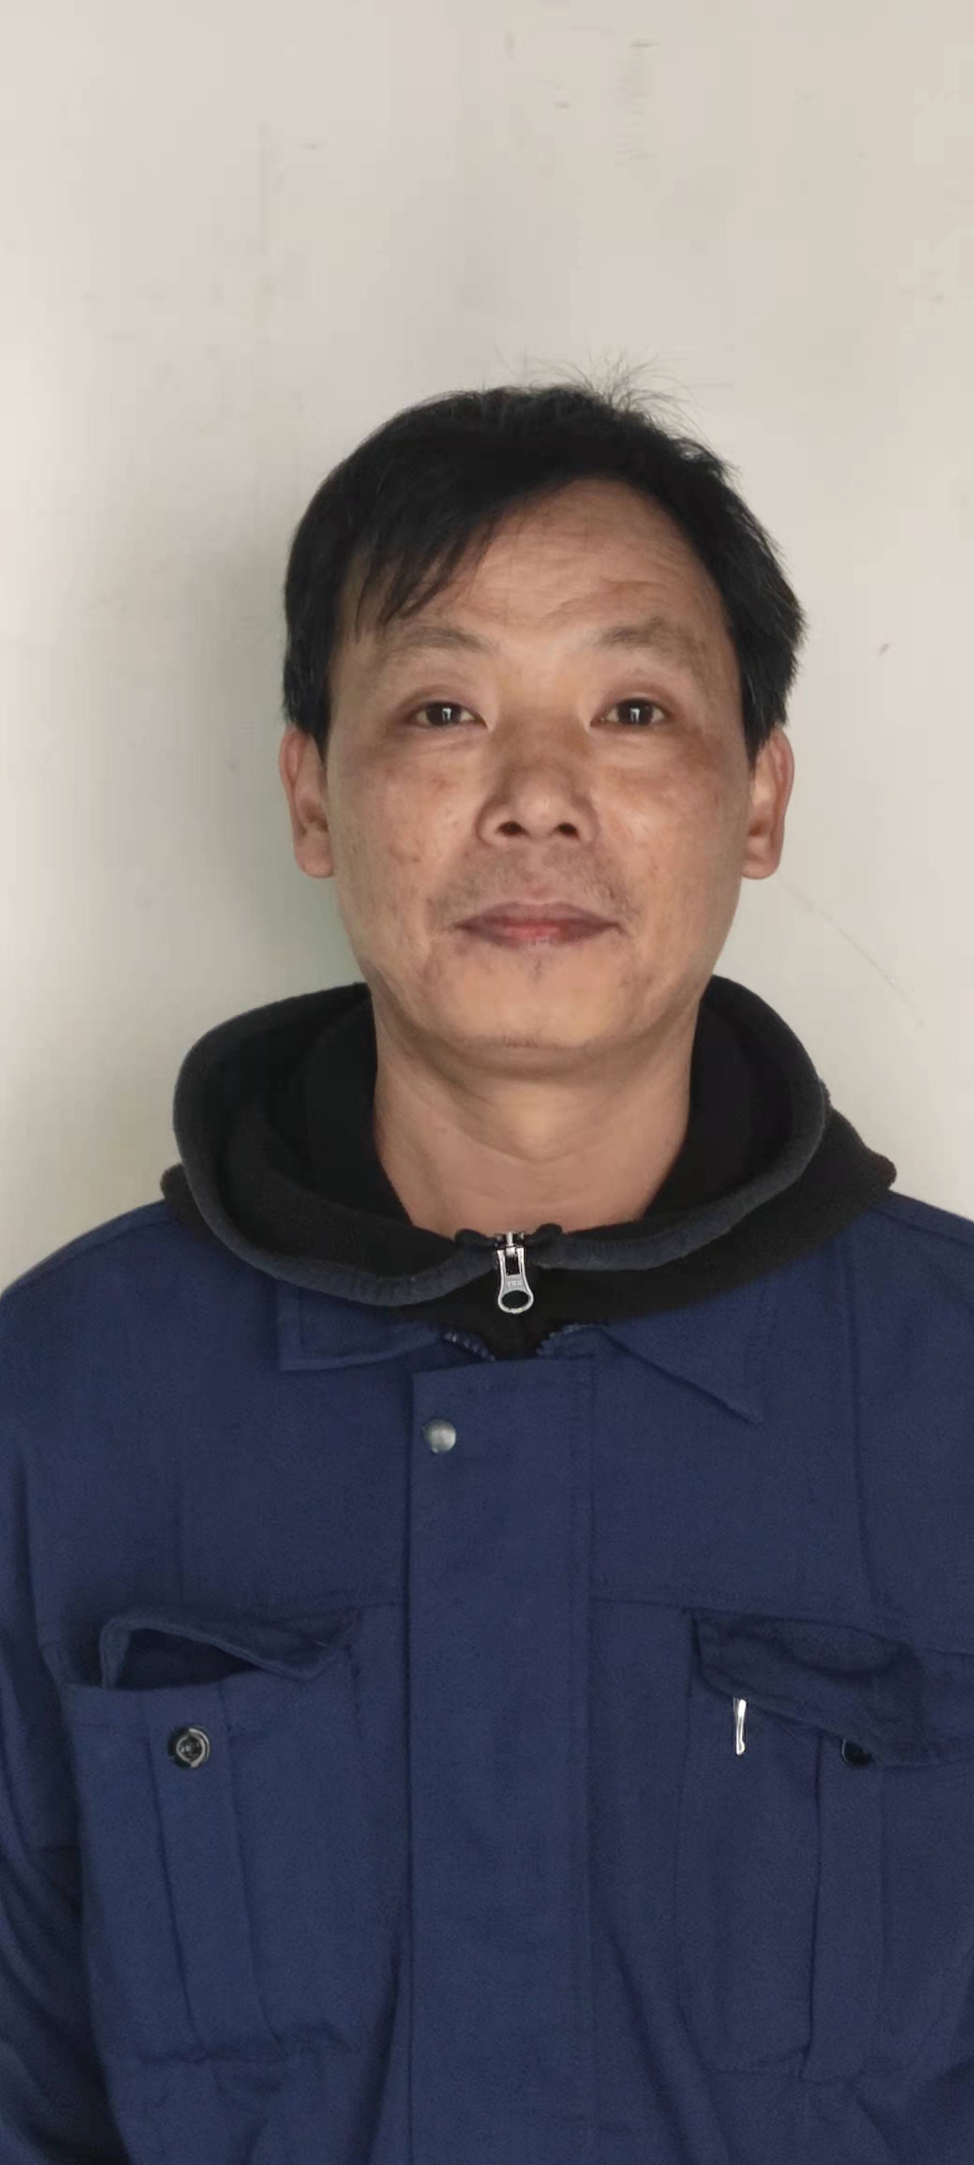 | 13725237782 | 2人抄表
7 | B7 | 77 | 2023-12-26 | 关浩炜 | B089478 |  | 13580433344
8 | B8 | 141 | 2023-12-26 | 陈驱荣 | B122923 |  | 13725237782
9 | B9 | 171 | 2023-12-27 | 陈驱荣 | B122923 |  | 13725237782
10 | B10 | 163 | 2023-12-28 | 关浩炜 | B089478 | 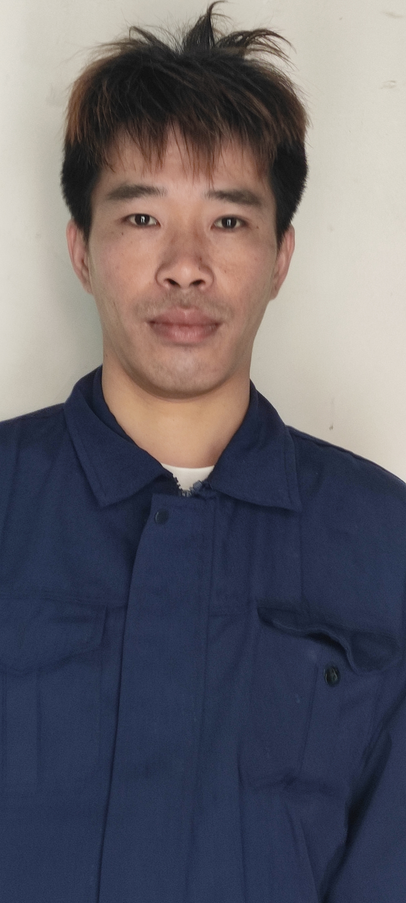 | 13580433344
11 | B11 | 121 | 2023-12-29 | 关炳华 | B089560 |  | 13535281112
12 | B12 | 107 | 2023-12-29 | 陈驱荣 | B122923 |  | 13725237782
13 | 图书馆 | 2 | 2023-12-29 | 关浩炜 | B089478 |  | 13580433344
14 | 合计 | 1777

